Feuil1
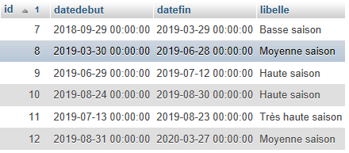
Ondines Prix avec réduction 10 % des autres sites | Très Haute saison 13/07/2019 - 23/08/2019 |  | Haute saison 29/06/2019 - 12/07/2019 24/08/2019 - 30/08/2019 |  |  | Moyenne saison 30/03/2019 - 28/06/2019 31/08/2019 - 27/03/2020 |  |  | Basse saison 29/09/2018 - 29/03/2019
-0.1 | Par semaine | Par jour | Par semaine | Par jour | Vendredi Samedi | Par semaine | Par jour | Vendredi Samedi | Par semaine | Par jour | Vendredi Samedi
A | 632.72727273 | 90.38961039 | 451.94805195 | 64.564007421 | 129.12801484 | 351.51515152 | 50.216450216 | 75.324675325 | 316.36363636 | 45.194805195 | 67.792207792
B | 534.54545455 | 76.363636364 | 381.81818182 | 54.545454545 | 109.09090909 | 296.96969697 | 42.424242424 | 63.636363636 | 267.27272727 | 38.181818182 | 57.272727273
C | 752.72727273 | 107.53246753 | 537.66233766 | 76.80890538 | 153.61781076 | 418.18181818 | 59.74025974 | 89.61038961 | 376.36363636 | 53.766233766 | 80.649350649
D | 632.72727273 | 90.38961039 | 451.94805195 | 64.564007421 | 129.12801484 | 351.51515152 | 50.216450216 | 75.324675325 | 316.36363636 | 45.194805195 | 67.792207792
E | 632.72727273 | 90.38961039 | 451.94805195 | 64.564007421 | 129.12801484 | 351.51515152 | 50.216450216 | 75.324675325 | 316.36363636 | 45.194805195 | 67.792207792
F | 567.27272727 | 81.038961039 | 405.19480519 | 57.884972171 | 115.76994434 | 315.15151515 | 45.021645022 | 67.532467532 | 283.63636364 | 40.519480519 | 60.779220779
G | 600 | 85.714285714 | 428.57142857 | 61.224489796 | 122.44897959 | 333.33333333 | 47.619047619 | 71.428571429 | 300 | 42.857142857 | 64.285714286
H | 709.09090909 | 101.2987013 | 506.49350649 | 72.356215213 | 144.71243043 | 393.93939394 | 56.277056277 | 84.415584416 | 354.54545455 | 50.649350649 | 75.974025974
I | 790.90909091 | 112.98701299 | 564.93506494 | 80.705009276 | 161.41001855 | 439.39393939 | 62.770562771 | 94.155844156 | 395.45454545 | 56.493506494 | 84.74025974
J | 807.27272727 | 115.32467532 | 576.62337662 | 82.374768089 | 164.74953618 | 448.48484848 | 64.069264069 | 96.103896104 | 403.63636364 | 57.662337662 | 86.493506494

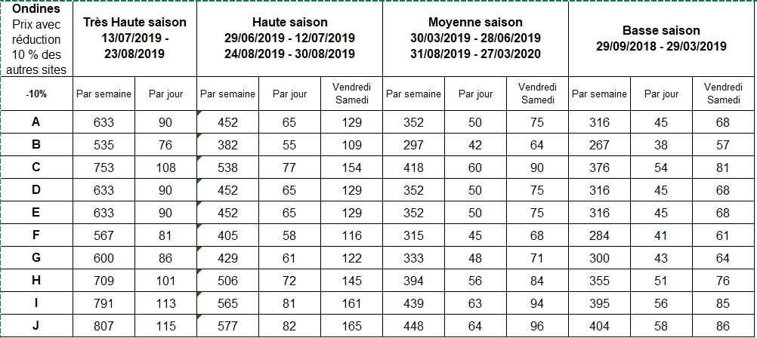

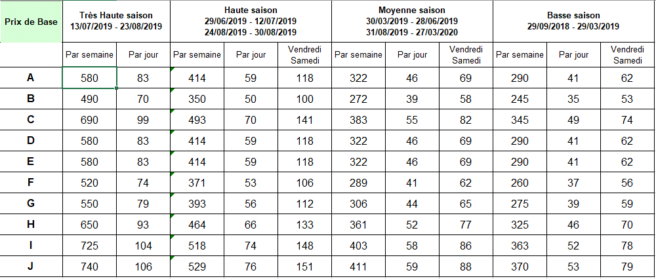
 | 11 | 9 et 10 |  | 8 et 12 |  | 7

 |  |  |  |  |  |  |  | VALUES (NULL, '7', 'A', '41', '62', '290');

 |  |  |  |  |  |  |  | (NULL, '7', 'I', '52', '78', '363'),
 |  |  |  |  |  |  |  | (NULL, '8', 'I', '58', '86', '403'),
 |  |  |  |  |  |  |  | (NULL, '9', 'I', '74', '148', '518'),
 |  |  |  |  |  |  |  | (NULL, '10', 'I', '74', '148', '518'),
 |  |  |  |  |  |  |  | (NULL, '11', 'I', '104', NULL, '725'),
 |  |  |  |  |  |  |  | (NULL, '12', 'I', '58', '86', '403');

